本作概要
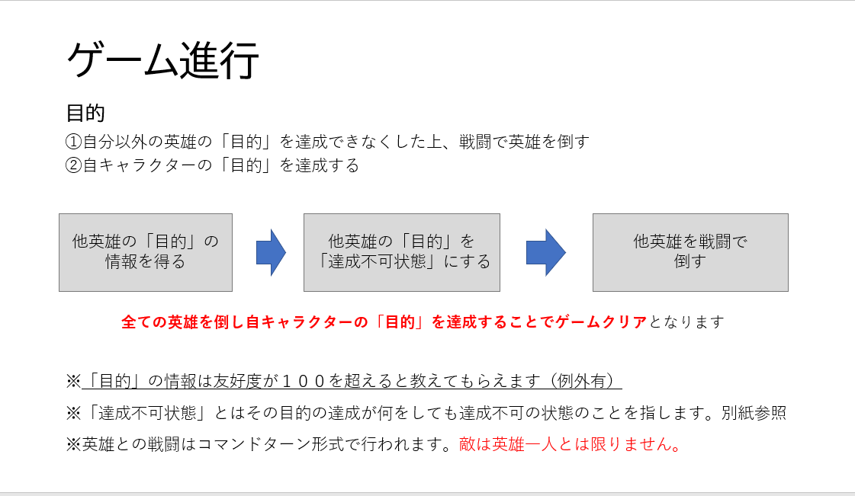
ゲームタイトル
For what...

～ ８人の英雄達 ～
プラットフォーム：コンシューマ ジャンル：RPG コンセプト：仲間を殺すRPG ターゲット： 推理/探偵ものが好きな人 騙す/暗殺ものが好きな人

ストーリー
「ここからが本番だ」 王クリス・バルトセンに集められた 世界を脅かす魔王を倒した８人の英雄達 英雄達は世界より己の「目的」の達成を目論んでいた。 王都アバンダートにて開催される英雄の儀まで残り３０日 ー貴族は全ての頂点を ー弱者は新たな国王を ー護る者は真の自分を ー挑戦者は絶対的強さを ー鍛冶屋は伝説を ー学者は全ての知識を ー幼馴染は新たな生活を ー魔王は復活を 己の目的の為に手段は選ばない 例え仲間だったとしても

世界観設定
舞台となる世界/状況
大陸グランド・メドウ。 その首都となる王都アバンダート。世界は平和であった。 ある日突如大陸の端から魔物たちが出現。近くの町々が次々と侵略されていく。 王であるクリス・バルトセンは魔物たちを一掃する為、討伐隊を派遣するが 魔物達と均衡を保つ程度であった。長く続く均衡を破る為、王は 大陸内外でとびぬけた才能を持った8人の人物を王都に招集し、 魔物の討伐、さらにそれを統率するもの、存在するであろう「魔王」の討伐を 命じ、達成した暁には「英雄」の称号と望む報酬を与えると約束した。 そして8人は見事「魔王」の討伐に成功し王都に帰還した。 | グランド・メドウ イメージ


グランド・メドウ
他
の
国
王都
アバンダート

魔物侵攻開始地点

魔王討伐後
魔王を討伐し、王都に帰還した8人に対し 王クリスは暫く王都で祭り（英雄祭）を開催すると宣言する。 また後日皆の前で王直々に8人全員に 「英雄」の称号を与える儀式（英雄の儀）を開催するとも宣言。 その儀式は30日後に行うとも宣言する。

